Evaluation U42 SP
BTS Enveloppe des Bâtiments : Conception et Réalisation Evaluation U42 - Soutenance de Projet | NOM DU CANDIDAT: |  |  |  |  |  |  |  |  |  | SESSION 2021
 | PRENOM DU CANDIDAT:
 | REPERE DU SUJET:
Compétences évaluées | Indicateurs de performance | Mettre X si non évalué | 0 | 1 | 2 | 3 |  | Poids théorique | Poids réel compté | Nombre de points | ELEMENTS DE QUESTIONNEMENT
C1 – PREPARER ET ASSURER UNE COMMUNICATION |  |  |  |  |  |  |  | 15% | 15% | 0.00
C1.1 Elaborer une stratégie de communication orale |  | Obligatoire |  |  |  |  | ◄ | 50% | 50% | 0.00
C1.3 Elaborer une stratégie de communication écrite | L’ensemble des éléments est transcrit, de façon synthétique, dans un document communicable. |  |  |  |  |  | ◄ | 40% | 40% | 0.00
 | Le vocabulaire technique est précis |  |  |  |  |  | ◄ | 10% | 10% | 0.00
C2 – DECODER, REPRESENTER |  |  |  |  |  |  |  | 15% | 15% | 0.00
C2.1 Lire et décoder |  | Obligatoire |  |  |  |  | ◄ | 20% | 20% | 0.00
C2.3 Produire à l’aide d’outils numériques des représentations de tout ou partie d’un système d’enveloppe | Le document correspond à la demande | Obligatoire |  |  |  |  | ◄ | 40% | 40% | 0.00
 | Les moyens de représentation utilisés sont adaptés aux besoins (DAO 2D, DAO 3D, modeleur BIM) | Obligatoire |  |  |  |  | ◄ | 20% | 20% | 0.00
 | Les cotations, légendes et/ou nomenclatures nécessaires sont complètes | Obligatoire |  |  |  |  | ◄ | 20% | 20% | 0.00
C5 – RECHERCHER DES INFORMATIONS ET ASSURER UNE VEILLE |  |  |  |  |  |  |  | 10% | 10% | 0.00
C5.1 Collecter de nouvelles informations relatives au thème ou à la problématique |  |  |  |  |  |  | ◄ | 20% | 20% | 0.00
C5.2 Trier les informations |  |  |  |  |  |  | ◄ | 20% | 20% | 0.00
C5.3 Valider les informations |  |  |  |  |  |  | ◄ | 40% | 40% | 0.00
C5.4 Assurer une veille technologique et réglementaire |  |  |  |  |  |  | ◄ | 20% | 20% | 0.00
C6 – PROPOSER ET COMPARER DES SOLUTIONS TECHNIQUES |  |  |  |  |  |  |  | 15% | 15% | 0.00
C6.1 Proposer une ou plusieurs solutions techniques répondant aux attentes | Les contraintes et exigences diverses sont prises en compte. | Obligatoire |  |  |  |  | ◄ | 25% | 25% | 0.00
 | Une ou plusieurs propositions de solution sont décrites. | Obligatoire |  |  |  |  | ◄ | 20% | 20% | 0.00
 | Les croquis de principe ou schémas sont exploitables | Obligatoire |  |  |  |  | ◄ | 5% | 5% | 0.00
C6.2 Comparer plusieurs solutions | Les critères de comparaison sont identifiés et choisis | Obligatoire |  |  |  |  | ◄ | 20% | 20% | 0.00
 | La comparaison des solutions est présentée dans un tableau et tient compte des critères | Obligatoire |  |  |  |  | ◄ | 20% | 20% | 0.00
 | Une conclusion est rédigée | Obligatoire |  |  |  |  | ◄ | 10% | 10% | 0.00
C7 - MODELISER, METTRE EN ŒUVRE ET VALIDER UN CALCUL (AU MOINS UN INDICATEUR OBLIGATOIRE) |  |  |  |  |  |  |  | 15% | 15% | 0.00
C7.4 Réaliser avec une assistance numérique une note de calculs de pré-dimensionnement, de dimensionnement | Les hypothèses de calcul sont définies |  |  |  |  |  | ◄ | 10% | 10% | 0.00
 | Les paramètres rentrés dans le calculateur sont justifiés |  |  |  |  |  | ◄ | 20% | 20% | 0.00
 | La note de calcul est rédigée |  |  |  |  |  | ◄ | 70% | 70% | 0.00
C9 - SYNTHETISER DES INFORMATIONS TECHNIQUES |  |  |  |  |  |  |  | 15% | 15% | 0.00
C9 Etablir une note de synthèse | La synthèse est complète | Obligatoire |  |  |  |  | ◄ | 20% | 20% | 0.00
 | Les hypothèses sont rappelées | Obligatoire |  |  |  |  | ◄ | 25% | 25% | 0.00
 | Les informations sont clairement présentées | Obligatoire |  |  |  |  | ◄ | 30% | 30% | 0.00
 | Une conclusion est rédigée | Obligatoire |  |  |  |  | ◄ | 25% | 25% | 0.00
C10 – DETERMINER DES PRIX DE VENTE ET GERER LES COUTS DU PROJET |  |  |  |  |  |  |  | 15% | 15% | 0.00
C10.1 Etablir le devis et chiffrer les variantes | Les avant-métrés sont réalisés | Obligatoire |  |  |  |  | ◄ | 10% | 10% | 0.00
 | Les temps unitaires sont recherchés | Obligatoire |  |  |  |  | ◄ | 15% | 15% | 0.00
 | Les prix unitaires sont identifiés | Obligatoire |  |  |  |  | ◄ | 15% | 15% | 0.00
 | La décomposition utilisée est pertinente | Obligatoire |  |  |  |  | ◄ | 15% | 15% | 0.00
 | Les sous-détails de prix sont établis | Obligatoire |  |  |  |  | ◄ | 15% | 15% | 0.00
 | Le devis, DGE ou DPGF, est complété ou établi | Obligatoire |  |  |  |  | ◄ | 15% | 15% | 0.00
 | Les variantes sont chiffrées | Obligatoire |  |  |  |  | ◄ | 15% | 15% | 0.00
ATTENTION, si le symbole ◄ apparait dans cette colonne c'est qu'il manque une information ou qu'il y a des informations contradictoires pour l'évaluation |  |  |  |  |  |  |  | 100% | 100% | 0.0
 |  |  |  |  |  |  | 31
Note brute obtenue par calcul automatique : |  |  |  | 0.0 |  | /20 |  |  | Seules les cases JAUNES sont à remplir par la commission d'évaluation
Note sur 20 attribuée par le jury (note brute + ou - 1 point): |  |  |  |  |  |  |  | /20 |  | 3.40

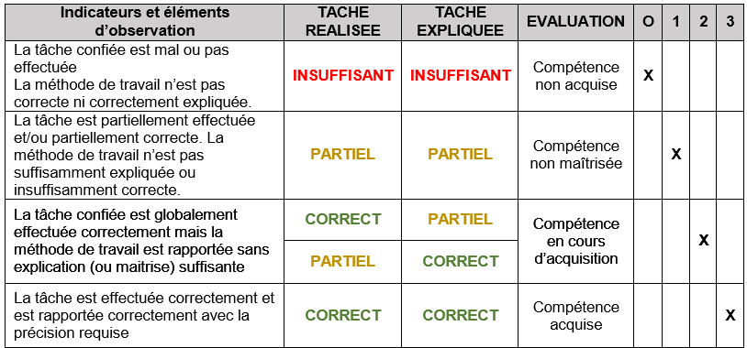
Appréciation globale |  |  |  | % évalué |  |  | Plus de 2/3 des indicateurs doivent être évalués
 |  |  |  | 100%
 |  |  |  | CORRECT
Noms des Evaluateurs |  | Signatures
 |  |  |  | Date

BTS Enveloppe des Bâtiments : Conception et Réalisation Annexe 5 : Evaluation U42 - Soutenance de Projet

